AANLASE.
Plooidiameter
Plooidiameter
0 |  |  |  | REF: | 0 | NAME
 |  |  |  |  |  | REF
ANZAHL: | 0 |  | DURCHMESSER | M | 0 | ANZAHL |  |  | KG/M
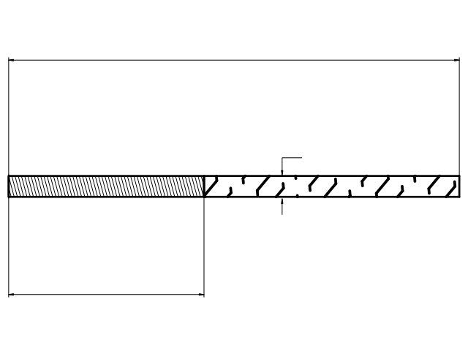
0
 |  |  |  |  |  | DURCHMESSER |  | 0.00 | 0
 |  |  |  |  |  | GESAMTLÄNGE
 |  |  |  |  |  | GEWINDE
TL: | 0 |  |  |  |  | MATERIAL | BE 500
0.00
 |  |  |  |  |  | BEARBEITUNG | 1
 |  |  |  |  |  | OBERFLÄCHENBEHANDLUNG | 1
GEWICHT: | 0 | kg |  |  |  | ANMERKUNG
 |  |  |  |  |  | LIEFERTERMIN
0
BE 500 |  |  |  |  |  | VERZINKEREI
BE 500
SCHÄLEN & ROLLEN
BLANK |  |  |  |  |  |  | ST37.2 K
 |  |  | 0 |  |  |  | ST52.3 K
0 |  |  |  |  |  |  | 8.8
 |  |  |  |  |  |  | RVS 304 A2
 |  |  |  |  |  |  | RVS 316 L A4 |  |  | 0
1) Füllen Sie die Felder oben aus und verschaffen Sie sich einen klaren Überblick über Ihre Preisanfrage oder Bestellung für Anschweißenden.
2) Geben Sie bei der Auswahl von Material und Oberflächenbehandlung die Nummer der Zeile ein (1, 2, 3, 4 oder 5).
3) Wenn Sie fertig sind, laden Sie Ihre Datei in das Kontaktformular auf unserer Website (oder senden Sie sie per E-Mail an info@merofix.be)
Wir werden Ihnen so schnell wie möglich antworten!
 |  |  |  |  |  |  |  |  |  | 0
 |  |  |  |  |  |  |  |  |  | 0.00

